1.4
TERRITORIO

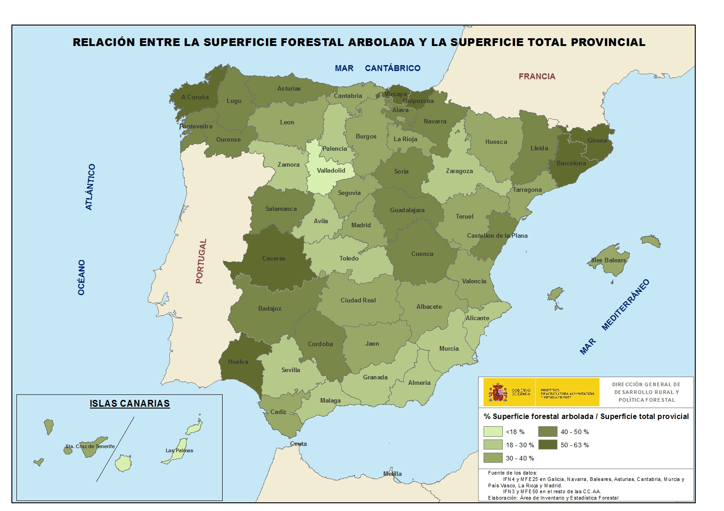
1.4. Mapa provincial de la relación entre la superficie arbolada y la superficie total, 2013

Fuente de información: Anuario de Estadística Forestal, 2013

